Sheet1


 |  |  |  |  | 依据现有标签

私人衣橱
返回

您好！请选择：

 |  |  |  |  |  | 性别

女士
男士

少女/儿童
私人定制

下一步

 | 下一步是调用 wardrobe 接口 。传的值是 type == woman/man/kids

 | 女士

 |  |  |  |  |  | 品牌

 |  |  | 这些返回的内容在 wardrobe 返回值中的 style 字段中

私人衣橱
返回
 |  |  |  |  | 3 | 3 | 2 | 2 | 2 | 2
 |  |  |  | 女士 | 爱慕 | 心爱 | 爱美丽 | 慕澜 | sports | LC
您是哪种魅力女人？（最多可选三项）
 |  |  | 1 | 成熟 | 爱慕 | 定制 | 慕澜
 |  |  | 2 | 时尚 | 爱慕 | 心爱 | 新款
 |  |  | 3 | 干练 | 无痕
成熟
时尚
 |  |  | 4 | 高贵 | 爱慕 | 慕澜 | LC
 |  |  | 5 | 性感 | 心爱 | LC
 |  |  | 6 | 文艺 | 心爱 | sports | 舒适
干练
高贵
 |  |  | 7 | 小清新 | 爱美丽 | 粉红色 | 浅黄 | 浅绿色 | 白色
 |  |  | 8 | 阳光 | 爱美丽 | sports

性感
文艺

小清新
阳光

下一步

私人衣橱
返回
 |  |  | 这些返回的内容在 wardrobe 返回值中的 chuanyizhidao 字段中
您的穿衣之道：
 |  |  | 标签相加
 |  |  | 塑形为主 | 侧收 | 聚拢 | 优雅睡衣 | 中高腰底裤
 |  |  | 舒适为主 | 舒适 | 无痕 | 无钢托 | 舒适睡衣 | 可外穿睡衣 | 中高腰底裤
塑形为主
 |  |  | 丰满为主 | 托高 | 中厚杯 | 厚杯 | 加厚杯 | 上薄下厚杯 | 水袋杯 | 性感睡衣 | 低腰底裤

舒适为主

丰满为主

下一步

可跳过选项↓

私人衣橱
返回
私人衣橱
返回

请选择您的尺码：
 |  |  |  |  |  |  |  |  |  |  |  |  |  |  | 此功能暂缺接口

请选择您更换内衣的频率：
 |  |  |  |  |  |  |  |  |  |  | 下拉选项

文胸尺码
文胸
更换提示将以短信形式定期发送到您的绑定手机（188****567）上！
退订可在短信中操作。
底裤尺码
申请成功
 |  |  |  |  |  |  |  |  |  |  | 文胸 | 3个月
 |  |  |  |  |  |  |  |  |  |  |  | 半年（建议）
 |  |  |  |  |  |  |  |  |  |  |  | 1年

底裤
睡衣尺码
确定 下一步
 |  |  |  |  |  |  |  |  |  |  | 底裤 | 1个月
 |  |  |  |  |  |  |  |  |  |  |  | 3个月（建议）
 |  |  |  |  |  |  |  |  |  |  |  | 半年

不知道尺码
确定！申请定期更换提示
进入衣橱

跳过
跳过！直接进入衣橱！

 |  |  |  |  |  |  |  |  |  |  |  | 跳过直接进入衣橱按钮是 调用addwardrobeup 接口（保存填的信息）

不知道尺码！请帮我量！ ↓ |  |  |  | 我有软尺（弹框）↓（详细见尺码小助手功能） |  |  |  |  |  |  |  |  | 换购软尺 |  | banner 形式的 模块 |  | 预约测体↓ | 接口暂缺

私人衣橱
返回
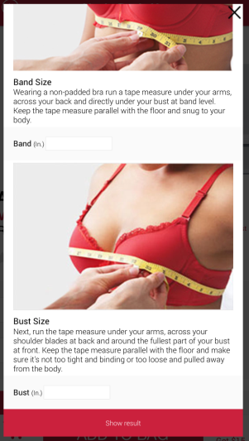
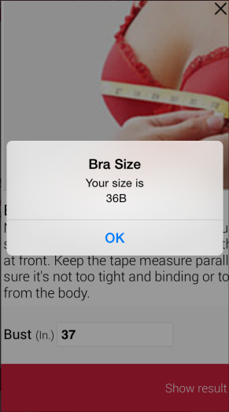
换购软尺
返回
预约测体
返回

换购专区
买即送
注：购买专区任一产品即可免费获得软尺一个

我有软尺

门店：

换购软尺

时间：（年月日时）
 |  |  |  |  |  |  |  |  |  |  |  |  |  |  |  |  |  |  | 1.时间为工作时间 2.提交信息后发送给专柜客服 3.提交信息后在预约时间前一天发送提示短信，并提供路线信息。

预约测体
进入专区

期待您的光临！
X
提交信息
申请成功

返回填写尺码
测量结果

 | 进入衣橱 |  |  | 添加成员/改变风格
 |  | wardrobeinfo接口 |  |  |  |  | wardrobe接口

私人衣橱
返回
管理
私人衣橱
返回
女士
<
>
您好！
您希望添加或改变：
热卖

女士
男士

新品
少女/儿童
私人定制
下一步

 | 男士

私人衣橱
返回

您是哪种魅力男人？（可多选）

商界精英
 |  |  |  |  |  | 商界精英 | 爱慕先生
 |  |  |  |  |  | 炫酷时尚 | 宝迪威德 | 心爱男士 | 爱美丽男士

炫酷时尚

下一步

私人衣橱
返回
私人衣橱
返回
管理

男士
<
>
请选择您的尺码：
热卖

底裤尺码

家居服尺码

新品

确定尺码！进入衣橱！

 | 少女/儿童 |  |  |  | 12岁以上少女 |  |  |  |  |  | 男童 |  |  |  |  | 女童

私人衣橱
私人衣橱
返回
私人衣橱
返回
返回
私人衣橱
返回

请选择少女尺码：
请选择年龄和性别：
请选择儿童的尺码：
请选择儿童的尺码：

文胸尺码

12岁以上少女
上衣尺码
上衣尺码
底裤尺码
女童
底裤尺码
底裤尺码
睡衣尺码
男童

确定尺码！进入衣橱！
下一步
确定尺码！进入衣橱！
确定尺码！进入衣橱！
不知道尺码！请帮我量！

 |  |  |  | 少女标签所有（包括以下） |  |  |  |  |  |  |  |  | 爱慕儿童下面的三个标签
 |  |  |  | 文胸 | 少女 | 文胸 | 基础内衣 |  |  |  |  |  | 男孩 | 女孩 | 亲子
 |  |  |  | 底裤 | 少女 | 内裤
 |  |  |  | 睡衣 | 少女 | 睡衣

 | 私人定制

期待您的光临！
X

申请成功

预约测体
返回
私人衣橱
返回

爱慕定制为您带来独一无二的个性化服务

门店：
 |  |  |  |  |  |  |  |  | 1.时间为工作时间 2.提交信息后发送给专柜客服 3.提交信息后在预约时间前一天发送提示短信，并提供路线信息。

时间：（年月日时）

提交信息

预约测体

